상품제안서
디자인노트 부티크(주문제작형) | 상품코드: S04231

 |  |  |  |  |  |  | 02-713-8555 | www.synergygift.co.kr
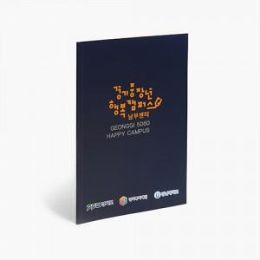

【상세/제작정보】 | B5사이즈에 무선제본방식 한층 고급스러워진 디자인노트

【인쇄/포장옵션】 | 풀칼라 / OPP(비닐)

【공급단가】 | 수량 | 1,000~ | 2,000~ | 3,000~ | 5,000~ | 10,000~
*VAT별도 | 34P | 940원 | 875원 | 800원 | 745원 | 695원
 | 68P | 1,140원 | 1,060원 | 985원 | 920원 | 870원

【상품 URL】 | https://www.synergygift.co.kr:443/src/goods_detail.php?gdno=5578

